Bestelllung GM SVWS G10m

 |  |  |  | Zentralschweizerischer Sportschützen-Verband

 |  | Bestellung GM und VWS SSV Gewehr 10m
 |  |  | 2022/2023

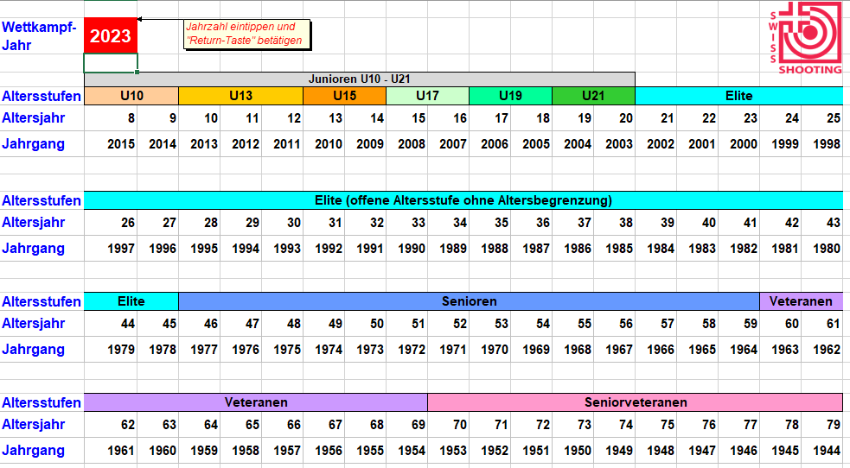
Vereins-Nr.:
Vereins-Name:
Gruppenchef:
Adresse:
PLZ + Ort:
Tel. + Natel:
E-Mail:

elektronische |  |  | Unser Kassier benötigt einen Einzahlungsschein:
Scheiben: |  |  |  | elektronische Überweisung.
Datum:

Anzahl | GM SSV (SGM G-10) |  |  | Total
 | Elite |  | 85.00 | 0.00
 | Junioren U19 - U21 (2006 - 2003) |  | 75.00 | 0.00
 | Junioren U10 - U17 (2015 - 2007) |  | 65.00 | 0.00

Anzahl | GM ZSV |  |  | Total
 | Elite |  | 35.00 | 0.00
 | Junioren U19 - U21 (2006 - 2003) |  | 30.00 | 0.00
 | Junioren U10 - U17 (2015 - 2007) |  | 20.00 | 0.00

Anzahl | Schweizerisches Vereinswettschiessen (SVWS G-10) |  |  | Total
 |  |  | 14.00 | 0.00

Total Betrag |  |  |  | 0.00

Diese Bestellung muss bitte bis spätestens 01. Oktober des laufenden Jahres bei mir eingetroffen sein.

Martin Brupbacher
Feldmatt 12
6030 Ebikon
Tel. 041 440 65 90
schiessen.zsv@gmail.com

Rechnung

 |  | Zentralschweizerischer - Sportschützen Verband
 |  | Abteilung Gewehr 50m |  |  |  | Gruppenmeisterschaft G10m
 |  | Martin Brupbacher, Feldmatt 12, 6030 Ebikon, N: 078 822 17 00
 |  | E-Mail: | schiessen.zsv@gmail.com

 |  |  |  |  | Verein: | 0
 |  |  |  |  | 0
 |  |  |  |  | 0
 |  |  |  |  | 0

 |  |  |  |  | Ebikon, | 2022-09-04

Rechnung Gruppenmeisterschaft G10m 2022/2023

Geschätzter Vereinsfunktionär, Geschätzter Kassier

Gemäss Eurer Bestellung, hier nun die Rechnungsaufstellung.

Anzahl | Programm |  |  | Preis |  | Total

0 | Gruppe (n) Elite SSV |  |  | 85.00 |  | 0.00
0 | Gruppe (n) Junioren U19-U21 SSV |  |  | 75.00 |  | 0.00
0 | Gruppe (n) Junioren U10-U17SSV |  |  | 65.00 |  | 0.00

0 | Gruppe (n) Elite ZSV |  |  | 35.00 |  | 0.00
0 | Gruppe (n) Junioren U19-U21 ZSV |  |  | 30.00 |  | 0.00
0 | Gruppe (n) Junioren U10-U17 ZSV |  |  | 20.00 |  | 0.00

Totalbetrag |  |  |  |  |  | 0.00

Ich bitte dich, den Rechnungsbetrag bis spätestens am 30. November (wenn möglichst direkt ab Ihrem Postcheck oder Bankkonto) einzubezahlen, damit keine zusätzliche Kosten für Einzahlungen am Postschalter entstehen. IBAN Nr: CH06 0900 0000 6000 3864 3

Für elektronische Überweisung bitte ich dich den Zahlungsvermerk anzubringen: (Gruppenmeisterschaft G10m + Jahrzahl + Vereinsname). Du erleichterst uns und vor allem dem Kassier die Arbeit damit.

 |  |  |  | Mit freundlichen Grüssen
 |  |  |  | Martin Brupbacher
 |  |  |  | Gruppenmeisterschaft G50m
 |  |  |  | Zentralschweizerischer Sportschützen-Verband

